Sheet1
 |  |  | ТӨВ АЙМГИЙН БИЕИЙН ТАМИР СПОРТЫН ГАЗРЫН АЖИЛЧДЫН БҮРТГЭЛ

№ | Зураг | Овог нэр | Регистрийн дугаар | Хүйс | Төгссөн сургууль он | Дупломын дугаар | Боловсрол | Ажилласан жил |  | Албан тушаал | Спортын зэрэг цол | Ам бүл | Гэрийн хаяг | Утасны дугаар | Майл хаяг
 |  |  |  |  |  |  |  | Улсад | Тухайн байг-д
1 |  | Дулам Алтанхуяг | НЮ67040719 | Эр | Их Шавийн Дээд сургууль 1999 он | № 0046 | Дээд | 32 | 25 | Дарга | ОУХМ | 2 | 1-р баг | 99794599 | dulamaltanhuyag@gmail.com
2 |  | Бат-Өлзий Дугармаа | НР 76092363 | Эм | Мандах бүртгэлийн ДС-ийг 2007 онд |  | Дээд | 21 | 2 | Нягтлан бодогч |  | 3 | 2-р баг Хийдийн 8-6 | 86655688 | b.dungaa@yahoo.com
3 |  | Доржсүрэн Энхцэцэг | НД73122761 | Эм | Их Шавийн Дээд сургууль 1999 он | № 0045 | Дээд | 25 | 25 | Архив бичиг хэргийн эрхлэгч |  | 4 | 1-р баг Манзушир өргөө хороолол 1-2-24 тоот | 95758361 | enkheeD1122@gmail.cpm
4 |  | Гансүх Батсүх | НМ68050210 | Эр | ҮБТДС 299 онд | № 273 | Дээд | 23 | 6 | Дугуйн дасгалжуулагч | Спортын мастер | 4 | Төв Жаргалант сум 2-р баг | 88404949
5 |  | Лувсандамба Энхбаяр | НЮ78120117 | Эр | Цагдаагийн академи 2006 | D200624892 | Дээд | 17 | 5 | Чөлөөт бөхийн дасгалжуулагч | ОУХМ | 6 | Төв Зуунмод 1-р баг 13-р байр 205 тоот | 80015858 | ebe_1201@yahoo.com
6 |  | Цэнд-Очир Батзаяа | СК90042813 | Эр | Аварга БТДС 2012 | D201217329 | Дээд | 3 | 3 | жү-до бөхийн дасгалжуулагч |  | 3 | Төв Зуунмод 1-р баг 31-р байр 04 тоот | 89478428 | batzaya.tsendochir@gmail.com
7 |  | Энхмандах Цагаандарь | НО 93080811 |  | Үндэсний БТ-ын дээд сургууль | D 201511695 | Дээд | 3 | 1 | Волейболын дасгалжуулагч | Спортын мастер | 3 | Төв Лүн сум Цагаан уул 1-р баг 5-6 тоот | 88430300 | e.tsagaana8843@gmail.com
8 |  | Баясгалан Оюунбилэг | НЭ 94103108 | Эм | ҮБТДС 2016 | D201619348 | Дээд | 3 | 1 | Сагсан бөмбөгийн дасгалжуулагч |  | 3 | 1-р баг Номт 2 1-р байр 7 тоот | 94830872 | oyunbileg.obi.ibo@gmail.com
9 |  | Ганжаргал Ганзориг | СУ90021878 | Эр | МУБИС 2015 | D201535462 | Дээд | 6 | 4 | Боксын дасгалжуулагч | ОУХМ | 4 | УБ БЗД 12 хороо 35-6-48 | 94036300
10 |  | Лайсанжав Хишигдэлгэр | НЮ76032165 | Эм | БТДС 1999 | D 9900110 | Дээд | 18 | 11 | НБТ-ын арга зүйч |  | 6 | 6-р баг Энхтайван 11-7 тоот | 88222479
11 | 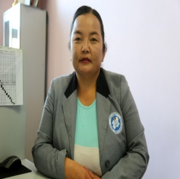 | Баасанцэрэн Золжаргал | НС82080961 | Эм | УБИС 2002 | D 200208617 | Дээд | 17 | 11 | НБТ-ын арга зүйч | Спортын мастер | 4 | 6-р баг Энхтайван 4-6 тоот | 89960810 91090810 | baasantserenzoljargal@gmail.com
12 |  | Дамдинсүрэн Мөнх-Эрдэнэ | НК96030211 | ЭР | МУБИС 2017 | D201723298 | Дээд | 2 | 2 | НБТ-ын арга зүйч |  | 3 | 5-р баг УАА - А-4-18 | 95273134 | mdamdinsren@gmail.com
13 |  | Энхтайван Сайнзаяа | НЭ 97060506 | Эм | МУБИС 2018 | D201822838 | Дээд | 2 | 2 | НБТ-ын арга зүйч |  | 3 | 2-р баг 3-А-4 тоот | 86009159 | zayangel05@gmail.com
14 | 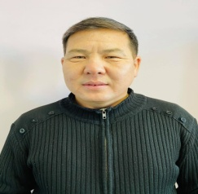 | Намсрай Энхбаатар | НЮ 78042870 | Эр | Зуунмод МСҮТөв 2016 | 201602298 | Тусгай дунд | 13 | 1 | Нярав |  | 4 | 3-р баг 3 гудамж 1 тоот | 80712838 | enkhbaatar.n0428@yahoo.com
15 |  | Гомбосүрэн Мандалмаа | НС75071369 | Эм | Сэргэлэн 8-н жилийн сургууль 1991 |  | Бүрэн бус дунд | 7 | 1 | Үйлчлэгч |  | 5 | 4-р баг хангамжийн хашаа | 89855955
16 | 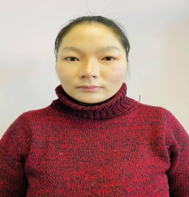 | Жавхлан Отгонжаргал | УК97061301 | Эм | Төв Өндөргирээт сургууль 2013 | 570831 | Бүрэн дунд | 1 | 1 | Үйлчлэгч |  | 4 | 1-р баг | 99236527
17 | 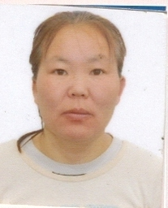 | Чагнаа Хашчулуун | НХ68072708 | Эм | Баянчандмань ТМС 1984 он |  | Тусгай дунд | 23 | 17 | Үйлчлэгч |  | 3 | 5-р баг 12-р гудамж 3 тоот | 95941767
18 | 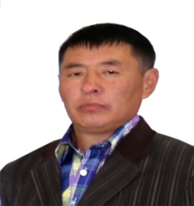 | Цэдэндорж Баттөмөр | НЮ78111819 | Эр | Төв аймаг МСҮТ | №07 | Бүрэн дунд | 8 | 5 | Жижүүр |  | 3 | 3-р баг 9 гудамж 17 тоот | 99288107
19 | 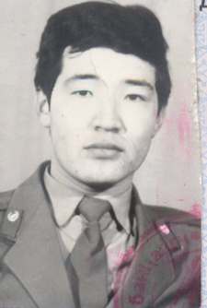 | Дашзэвэг Давагдорж | УВ62091011 | Эр | Багш бэлтгэх курс 1982 |  | Тусгай дунд | 23 | 9 | Жижүүр |  | 4 | ХҮ-ийн байр 01 тоот | 99099401
20 | 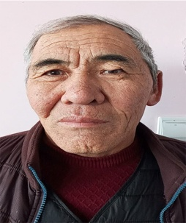 | Гүрсэд Дашлхагва | НЮ62012414 | Эр | Зуунмод 2-р 10-н жилийн сургууль |  | Бүрэн дунд | 23 | 1 | Жижүүр |  |  | 2-р баг 3В 7-ийн 04 тоот | 94909332 80690751
21 | 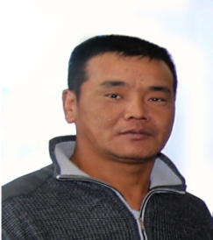 | Балдорж Батбаяр | НЮ80122377 | Эр | Багануур "Цогт" коллеж | № 10/010 | Тусгай дунд | 20 | 5 | Жижүүр |  | 5 | 5-р баг 6-р гудамж 19 тоот | 89990906
22 |  | Жадамба Энхтайван | НЬ 59112001 | Эм | Баянцагаан сум 8-н жилийн сургууль |  | Бүрэн бус дунд | 25 | 12 | Сахиул |  | 12 | 2-р баг 18-р гудамж 20 тоот | 80344846
23 | 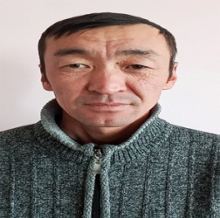 | Галбадрах Сандагдорж | ЙЕ 78052719 | Эр | Өвөрхангай аймаг Бүрд сумын 8-жилийн сургууль |  | Бүрэн бус дунд | 11 | 1 | Жолооч |  | 4 | 6-р баг 12-1 тоот | 89896383
24 | 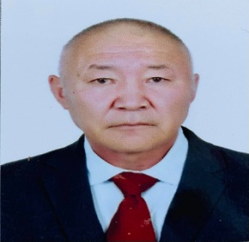 | Цэгмэд Жамбалсүрэн | НУ59021534 | Эр | Анагаах ухааны дээд сургууль 1983 | 18815 | Дээд | 37 | 1 | Эмч |  | 4 | 5-р баг 21-4-53 | 88772215

